Sheet1
电教室家具配置清单
序号 | 品名 | 配置图 | 规格 | 材质说明 | 数量 |  | 颜色 | 单价 | 金额 | 备注
1 | 会议台 | 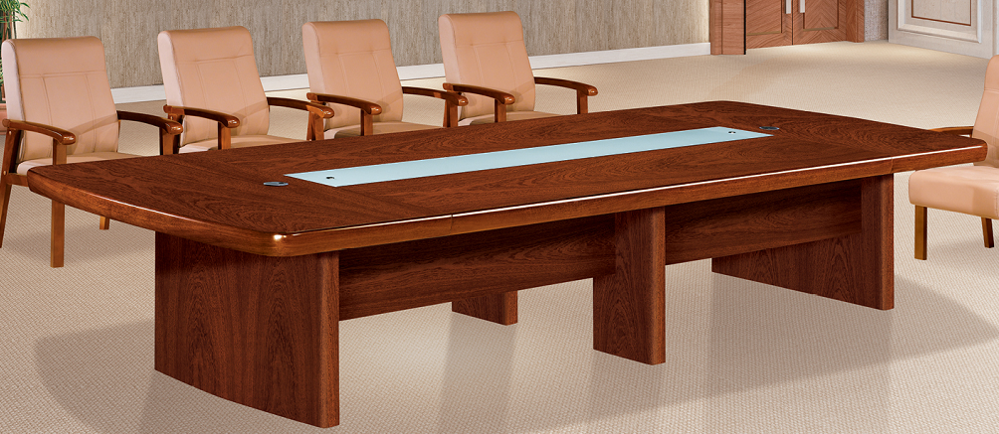 | 6000*2000*760 | 1、面板：胡桃木皮饰面，木皮厚度0.8mm。桌面厚度30mm。 2、基材:绿色环保El级中纤板。 3、油漆:大宝绿色环保聚脂哑光漆，底漆7遍，面漆4遍，涂层平整、光滑、清晰、无粒子、气泡、渣点，颜色均匀。 4、封边:同面材相应的实木封边，封边深度≥25cm，防止因温差大的情况下使水分入侵,造成变形开裂。 5、五金：中外台资优质五金配件 | 1 | 张 | 胡桃色
2 | 发言台 | 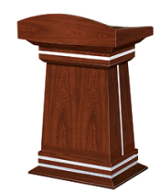 | 770*500*1160 |  | 1 | 张 | 胡桃色
3 | 茶水柜 | 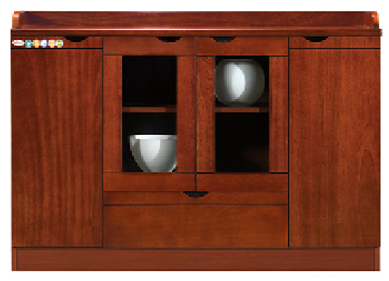 | 1200*400*850 |  | 1 | 组 | 胡桃色
4 | 会议椅 |  | 行业标准 | 1、饰面：西皮饰面，皮面光泽度好，透气性强，柔软而富有韧性，厚度适中。 2、海绵：采用45#高密度海绵，弹性优异，一次性PU成型发泡海绵，软硬适中，不变形。3、椅板：采用1.5mm厚单板8层高频热压成型弯曲板，经防腐、防虫、防霉等化学处理，可承受300Kg。4、实木脚架。 | 18 | 张 | 黑色
5 | 会议椅 |  | 行业标准 | 1、饰面：西皮饰面，皮面光泽度好，透气性强，柔软而富有韧性，厚度适中。 2、海绵：采用45#高密度海绵，弹性优异，一次性PU成型发泡海绵，软硬适中，不变形。3、椅板：采用1.5mm厚单板8层高频热压成型弯曲板，经防腐、防虫、防霉等化学处理，可承受300Kg。4、实木脚架。 | 25 | 张 | 黑色
RMB总价：人民币0 |  |  |  |  |  |  | ￥0.00

